概要_機能
■アプリケーション名
 | Timer Process Closer

■概要
 | タイマーを用いて、指定時間が来たら任意のアプリ（プロセス）を終了する

■対象ユーザー（ユースケース）
 | 特定のアプリケーションの自動終了が必要なユーザー（睡眠・外出前のChrome内Youtube/Radicoの終了など）
 | コンピュータ利用時間を管理したいユーザー
 | 作業の集中を妨げるアプリケーションを一定時間後に終了したいユーザー

■機能一覧 |  |  | ■詳細設定、メモ（開発者用） および、機能詳細・補足
 |  |  | ※左の機能一覧と対になるように記載する（行が左右で対応するようにする）
 |  |  | ※（保留）と記載しているものは未実装の機能
1 | タイマー設定機能
 |  | 任意の時間を設定してカウントダウンを開始
 |  | タイマーの一時停止および再開機能 | Startボタンを押下してタイマーが開始すると、一時停止ボタンに変更する
 |  | 複数のタイマーを同時実行とする（2つのみ） | 別スレッドでそれぞれタイマーを実行、Itemの状態を保持・管理する（別コントロールに状態や変数クラスを持たせることで実現>実装済み）
 |  |  | →タイマーの数はいったん2つのみとする（Itemを増やしても、簡易的に増設対応できるようにしておく）

2 | プロセス指定機能
 |  | 終了させるアプリケーションのプロセスを選択（プロセス名を入力して設定する）
 |  |  | プロセスのリスト表示機能（保留）
3 | プロセスの実行/終了
 | [3-1，3-2共通]
 |  | タイマー実行時にアプリ終了すると、確認ダイアログ表示で対応

3-1 | プロセス終了機能
 |  | タイマーが終了した時点で指定されたプロセスを終了 | 強制終了オプションの設定（例：ユーザーによる確認なしで強制終了）（保留）

3-2 | プロセス実行機能
 |  | タイマーが終了した時点で指定されたプロセスを実行 | 240816機能追加

4 | 通知機能
 |  | プロセス終了時の通知表示（WindowsのNotificationで通知） | タスクバー内の通知で行う（WindowsのNotificationはUWPアプリでなければならない、Winformsでは不可）
 |  | 通知機能（None,タスクバーなどの値から選択） | コンボボックスにて、選択できるようにする（異なる値が指定されたときは除外しNone[デフォルト値]にする）
 |  |  | タイマー終了前に通知を表示（保留）

5 | ログ機能
 |  | 終了したプロセスの記録 | ログファイルに出力（”終了プロセス”を、個別のカテゴリとしては保存しない）
 |  | タイマーの使用履歴の保存 | ログファイルに出力（”履歴”を、個別のカテゴリとしては保存しない）
 |  | その他アプリの処理についてログに保存 | ログファイル名は「__log_yymmdd_hhmmss.log」日時は起動時間とする
 |  |  | 1日ごとにlogファイルを分割する（ログ書き込み時に、ファイル名日付が変更されたら新しいファイルにする）(保留）
 |  |  | 設定ファイルにログファイル名があればこれに追記する。（なければ新たにファイルを作成）
 |  |  | 「カレントディレクトリ\log」をデフォルトの出力先とする。
 |  |  | ログフォルダがなければ作成する
6 | 設定機能
 |  | 終了するプロセス名を設定
 |  | タイマーの時間を設定
 |  | アプリ起動時にタイマー自動開始ON/OFFを設定
 |  | 通知のオン/オフ設定（WindowsのNotificationで通知）
 |  | プロセス終了後の動作設定（例：シャットダウン、ログオフなど）（アプリの終了のみ）
 |  | タイマーのデフォルト値設定 | デフォルト値の内容の記載は省略
 |  | 設定された内容をファイルに保存 | ファイルフォーマットはXML形式とする
 |  |  | ファイル形式と設定値の記載方法については別シート参照
7 | ユーザーインターフェース
 |  | シンプルで直感的な操作が可能なUIデザイン（なるべく） | Windowは小さめにする（メインフォームサイズは変更不可とする）

8 | その他
 |  | メインウィンドウで、設定・実行・タイマーのカウントダウン表示を行う | とりあえずカウントアップで対応。カウントダウンに変更可能にする（保留）
 |  | 現在のタイマー状態を画面に表示
 |  | タイマー実行時に、アプリ終了しようとすると、ダイアログで知らせてOKで終了させる | （修了確認ダイアログレイアウトが崩れているので、修正予定（保留））
 |  | 起動時にタイマーをONにする（設定値でこの機能をON/OFF可能にする）
 |  |  | 長時間稼働することを考慮して、リソースの消費はなるべく抑える（検証保留）
 |  |  | （または、多く消費に無いようにする）（検証保留）
 |  |  | 設定後タイマーを実行した項目は編集不可にする（保留）
 |  |  | コンソールでの実行を可能とする（可能であれば対応）（保留）

■画面
 | 以下の画面1つのみとする。（機能追加時に状況に応じて追加する）
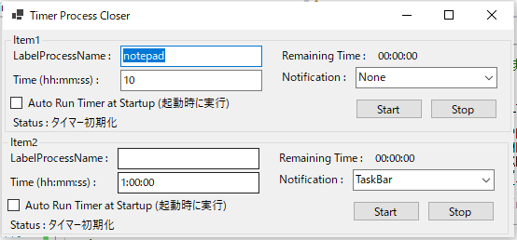

■動作環境
 | 対応OS: Windows 10以降
 | 必要メモリ: 2GB以上
 | 必要ディスク容量: 50MB以上の空きディスクスペース
 | その他: 管理者権限が必要な場合がある

■使用技術
 | 開発言語: VB.NET
 | IDE: Visual Studio 2019 |  |  | ■終了させてはいけないプロセス名リスト（今後の拡張予定）
 | ターゲットフレームワーク：.netCore3.1 |  |  |  | lsasss.exe
 | アプリ種類：Winforms |  |  |  | conhost.exe
 | 依存ライブラリ: なし |  |  |  | scrss.exe
 |  |  |  |  | svchost.exe
■リスクと制約
 | 特定のプロセスを誤って終了するリスク（使用前にドキュメントで注意を促す）
 | 管理者権限が必要な操作の制約（未確認。本アプリにて強制終了するプロセスについて、場合よっては管理者権限が必要な可能性あり）
 | セキュリティポリシーによる制限（個人PCで使用する想定のため考慮しない）

■今後の拡張予定
 | *****
 | ※修正予定、機能追加予定
 | 強制的にタイマーを進める（テスト用）
 | タイマー実行時に、実行中タイマーの値の変更を無効にする（または警告を表示をして変更可能とする）
 | タイマー完了前（〇分前）に「〇分後にアプリ△を終了しますという」通知を表示させる（意図しない終了、実行の目的の変更（やはり終了したくなくなった）による意図しない終了、などを防ぐため）
 | >>完了前通知は、アイテムごとに設定変更可能にする（コントロールパーツの追加が必要）（または詳細設定欄を設ける？）
 | 終了させてはいけないプロセス名（explorer, svchost、cmd.exeなど）を設定する（設定時はエラーダイアログ表示して、入力を抑止）
 | 多言語化のWording設定処理をInterfaceクラスにリファクタリング
 | 本書の上記の機能一覧で（保留）とされているもの
 | ★時間の入力を「時：分：秒」を表すInputBox3つに変更。このパーツにはキーボードからの入力＋↑↓Keyで数値を増減できるようにする（文字は入力されないようにする）
 | >>入力情報の簡略化、現状で1時間を入力するには"1:00:00"をすべて入力しなければならない。
 | アプリの終了だけでなく、コマンドの実行にも対応（コマンド入力欄、アクション設定欄が必要）（済240816）
 | タイマー完了時のアクションがプロセス実行の時、プロセス名が長すぎて見切れる対処、オプション引数はどうするかは要検討する
 | タイマー実行中、アプリ中段ダイアログ表示時は、タイマーの進行を停止し、ダイアログを消去時（アプリ終了キャンセル）にタイマーを再開する
 | >>タイマー停止については、状態名を追加して、個別の処理も追加する。
 | *****
 | ※優先度中
 | 複数のタイマープロセスの同時実行（2つ以上）（タイマー用コントロールを増設するのみで可能）
 | カスタマイズ可能なタイマー終了後のアクション（例：スクリプト実行など）
 | 通知機能の選択（Notification、タスクバーの通知アクション、ダイアログ表示、音の吹鳴）
 | *****
 | ※優先度低
 | 複数プロセスの一括管理機能
 | 複数プロセス設定時、画面上の表示方法として、折り畳み機能を追加する（選択されていない項目は縮小表示とする）
 | 複数の通知方法を選択できるようにする（Combobox＋MenuStripのチェック機能で可能と思われる）（または既存のコントロールでは、CheckedListBoxをカスタマイズして使用）

 | ※廃止案
 | MacOS対応の検討
 | ダークモード/ライトモードの切り替え機能

情報保存用ファイル
■情報保存用のファイルについて

情報保存のファイル形式はXMLを使用する。
フォーマットは以下の通り

<Root>
<LogPath>Log\__log_{TimeFormat}.log</LogPath>
<LogFileTimeFormat>yyyymmdd_hhmmss</LogFileTimeFormat>
<Item1>
<ProcessName>notepad</ProcessName>
<Time>1:00:00</Time>
<RemainingTime>00:00:00</RemainingTime>
<Notification>Notification</Notification>
</Item1>
</Root>
 | ※（本書内の検索用に以下にテキストとしても記載する）
 | <Root>
 | <LogPath>Log\__log_{TimeFormat}.log</LogPath>
 | <LogFileTimeFormat>yyyymmdd_hhmmss</LogFileTimeFormat>
 | <Item1>
 | <ProcessName>1:00:00</ProcessName>
 | <Time>1:00:00</Time>
 | <RemainingTime>00:00:00</RemainingTime>
 | <Notification>Notification</Notification>
 | </Item1>
 | </Root>

Jsonを.NETで扱う場合は、NuGetパッケージ「Newtonsoft.Json 」を別途インストールが必要なため、不採用とする。
※ファイル格納検討時の以下の記載は念のため残しておきます。
※JSONにする場合は以下の通り

{
"LogPath": "Log\\__log_{TimeFormat}.log",
"LogFileTimeFormat": "yyyymmdd_hhmmss",
"Item1": {
"ProcessName": "notepad",
"Time": "1:00:00",
"Remaining Time": "00:00:00",
"Notification": "Notification"
}
}
 | ※（本書内の検索用に以下にテキストとしても記載する）
 | {
 | "LogPath": "Log\\__log_{TimeFormat}.log",
 | "LogFileTimeFormat": "yyyymmdd_hhmmss",
 | "Item1": {
 | "ProcessName": "notepad",
 | "Time": "1:00:00",
 | "Remaining Time": "00:00:00",
 | "Notification": "Notification"
 | }
 | }

※その他、備考、候補など
Iniファイルは古い形式のため不採用。
テキストファイルは、KeyとValueの扱いの実装にコストがかかりそうなため不採用。

■使用手順
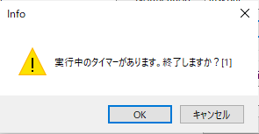
 |  |  |  |  | EndCol
■使用手順 |  | [メインウィンドウ]

タイマーによってアプリを閉じるアプリの使用手順 |  |  |  | [基本的な使用手順]
タイマー設定用フレーム
①強制終了するプロセス名を入力します
プロセス名
1. アプリケーションの起動
- アプリケーションを起動すると、メインウィンドウが表示されます。
- タスクバーに通知アイコンが表示され、アプリが動作していることが確認できます。
②タイマー設定時間を入力します
③タイマー開始ボタンをクリックします
2. タイマーの設定
- メインウィンドウには複数のMainItemFrame（タイマー設定用フレーム）が表示されます。
- 各フレームには、以下の項目が表示されます:
タイマー時間
- Process Name: 強制終了したいプロセスの名前を入力します（例: notepad）。
- Time (hh:mm:ss): タイマーを設定する時間を入力します（例: 1:00:00
[タイマー設定用フレーム２]
タイマー設定は2つあり、それぞれ個別に動作します。
④開始されると時間カウントアップされます
は1時間を意味します）。
- Notification:
タイマーが完了したときに表示する通知の形式をドロップダウンメニューから選択します（例: TaskBar）。
- Auto Run Timer at Startup:
⑤タイマーが終了すると、
プロセスが強制終了され、タスクバーに通知されます
このチェックボックスをオンにすると、アプリ起動時にこのタイマーが自動的に開始されます。

3. タイマーの開始
- 設定が完了したら、各MainItemFrame内のStartボタンをクリックしてタイマーを開始します。
- タイマーが開始されると、Remaining Time（残り時間）が表示され、カウントダウンが始まります。
- タイマーが実行中の場合、StartボタンがPauseに変わります。 |  |  | [タスクバー通知画面]
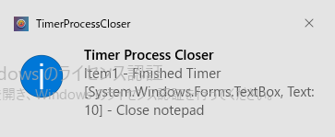
4. タイマーの一時停止
- タイマーを一時停止したい場合は、Pauseボタンをクリックします。
- タイマーが一時停止し、Pauseボタンが再びStartに変わります。

5. タイマーの停止
- タイマーを完全に停止したい場合は、Stopボタンをクリックします。
- タイマーが停止し、カウントダウンがリセットされます。

【アプリ終了時 / 起動時】
アプリ終了時は、各設定値（プロセス名、タイマー時間、通知、自動実行）を
設定ファイル（Setting.xml）に保存します。
起動時にはその設定ファイルを読み込み、設定を反映します。
6. プロセスの強制終了
- タイマーが完了すると、設定したプロセス名に基づいて該当プロセスが強制終了されます。
- タスクバーに通知が表示され、終了したプロセスの名前が確認できます。

7. 通知の確認
- タイマー完了後にタスクバーに通知が表示されます。
（右図参照）
 |  | [基本的な使用手順２]
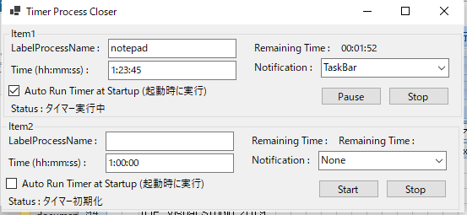
タイマーが完了したときに表示する通知の形式を選択します
オンにすると、アプリ起動時に
このタイマーが自動的に開始されます
一時停止したい場合は、
ボタンをクリックします
タイマーを停止したい場合は、
ボタンをクリックします
8. 設定の保存
- アプリケーションを終了する際には、現在の設定がXMLファイルに保存されます。
- 次回アプリを起動すると、前回保存された設定が自動的に読み込まれます。

9. アプリケーションの終了
- アプリケーションを終了する際、実行中のタイマーがある場合は、確認ダイアログが表示されます。
- 確認ダイアログでOKを選択すると、アプリケーションが終了します。
Cancelを選択すると終了がキャンセルされます。

※注意点
 | アプリ終了時、開いているファイルの保存などはされませんのでご注意ください。
 | 例）notepadで未保存のファイル、無題のnotepadなどは保存されずに、
 | すべてのプロセス/ウィンドウが終了されます。

 | タイマー実行中に、タイマー時間を再度入力し 変更した場合は、変更した値が即時には適用されません。
 | >>タイマー時間をを再セットするときは、入力後一度タイマーを停止（Stop）して、
 | タイマーを再度開始（Start）してください。

※タイマー実行中にアプリを終了すると、確認メッセージが表示されます。

その他
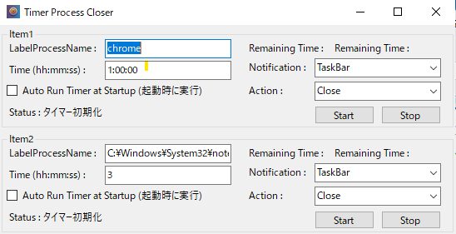
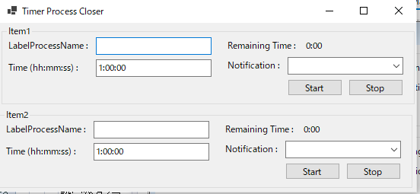
■更新
240811 | ファイル作成（機能_概要シート作成） | ■旧画面案1240811
240811 | 列幅：1.6
240812 | 機能的には完成（簡易動作チェック済み、[chrome,notepadで確認]）
240813 | 画面更新
240813 | 機能修正：実行タイマーカウンタが1秒とびになることがある（解決済みIntervalを1000から200に変更）（済）
240813 | 機能修正：Release版で、ログファイルが正しく設定されない修正
240813 | 機能修正：exe実行でicoファイルが正しく読み込まれない修正
240813 | 機能修正：タイマーカウント時間の表示を修正
240813 | ■使用手順シートを追加、内容を記載
240816 | タイマー終了時の実行処理にプロセスの起動を追加
240816 | アプリ名・プロジェクト名の変更は検討中
240816 | 必要タスク・未完了（仕様書の修正、手順、手順画像、機能、保存用ファイル）
240816 | 修正：アプリ終了時に、コンボボックス通知とActionが正しくSetting.xmlに保存されていない修正

 |  | ■新画面 240816

